EVIDÊNCIAS
EVIDÊNCIAS
ID EVIDÊNCIA | ACHADO(S) VINCULADO(S) | PROTOCOLO | DESCRIÇÃO DO QUE A EVIDÊNCIA MOSTRA | IMAGEM
EV-01 | AC-001; AC-029 | 185.989 | Card "Proprietário atual": nenhum apurado nesta leitura.
EV-02 | AC-002 | 185.989 | Indicador real após Av.16, área 1.210,67 m²; "Alterado por: Av.8".
EV-03 | AC-003 | 185.989 | Linha do tempo: Av.7, Av.9 e Av.10 como "Compra e venda / Transferência".
EV-04 | AC-004 | 185.989 | Conferência com o sistema Tri7: 2 conferem, 0 divergem, 11 só de um lado. | 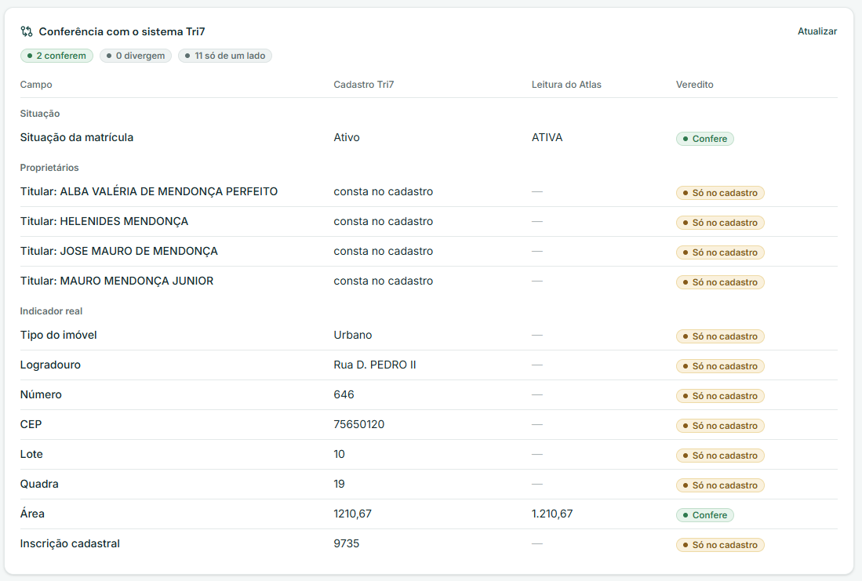
EV-05 | AC-005; AC-006 | 185.989 | Decisão necessária: "a natureza cabe em 2 atos da Lista Nacional" - Confirmar 2.07.04.001 / 3.03.01.001. | 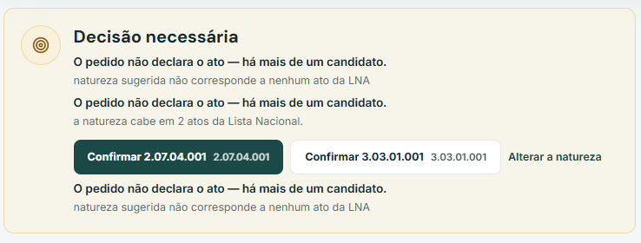
EV-06 | AC-005; AC-007; AC-008; AC-009 | 185.989 | Decisões pendentes: Caracterização e Inserção de Dados "não correspondem a nenhum ato da LNA"; botões Confirmar / Corrigir / Tratar.
EV-07 | AC-010 | 185.989 | Lidos 3 de 10 no protocolo; 7 documentos não lidos (CNIB).
EV-08 | AC-011 | 185.989 | Abrir o fólio: AV.07 (CEP) rotulada como "Compra e venda".
EV-09 | AC-012 | 185.989 | Pontos na leitura: Ab.1, Av.7, Av.9, Av.10 e R.15 "sem pessoas extraídas".
EV-10 | AC-013 | 185.989 | No fólio: descrição exibida é a da abertura da matrícula. | 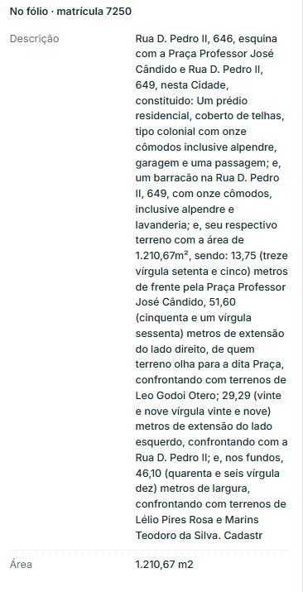
EV-11 | AC-014; AC-028 | 185.989 | Exigência "Preço, forma de pagamento e quitação" (art. 481 CC).
EV-12 | AC-015 | 185.989 | Exigência "Qualificação completa das partes" - observado: só folha de validação/manifesto. | 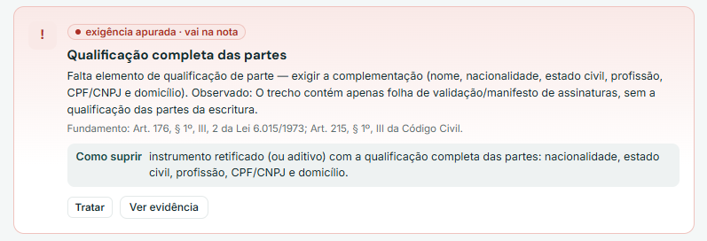
EV-13 | AC-016 | 185.989 | Exigência "Descrição e caracterização do imóvel" (repetida três vezes na nota).
EV-14 | AC-017 | 185.989 | Exigências "Referência à matrícula" e "ITBI" com botão "Ver evidência". | 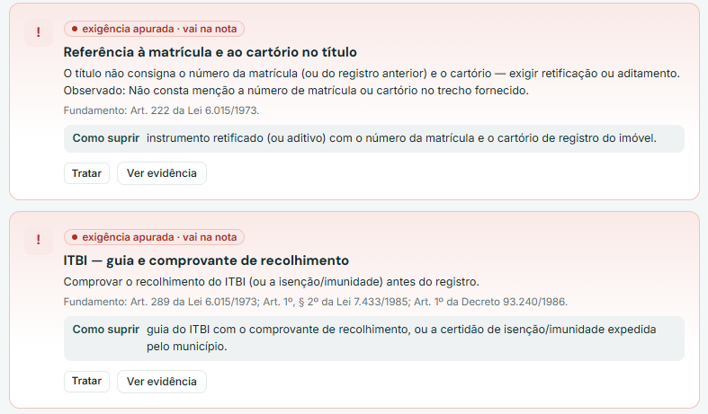
EV-15 | AC-018; AC-028 | 185.989 | Item ITBI (parecer da banca) com botões Está em ordem / Gerar exigência / Tratar. | 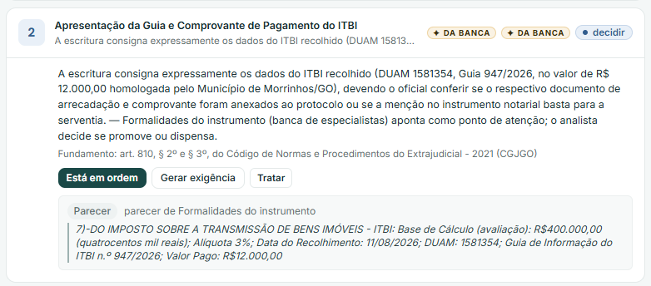
EV-16 | AC-019 | 185.989 | Alerta: "Escritura cita 27.516, 24.729" como possível outro fólio. | 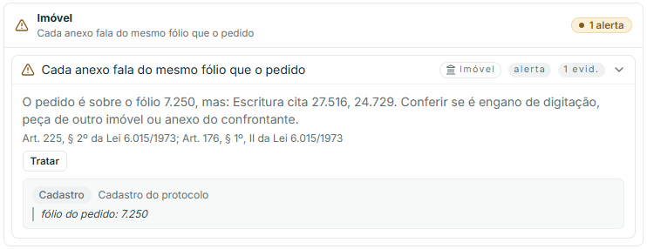
EV-17 | AC-020 | 185.989 | Alertas: certidões mencionadas, forma do instrumento e requisitos formais - evidências contêm os trechos. | 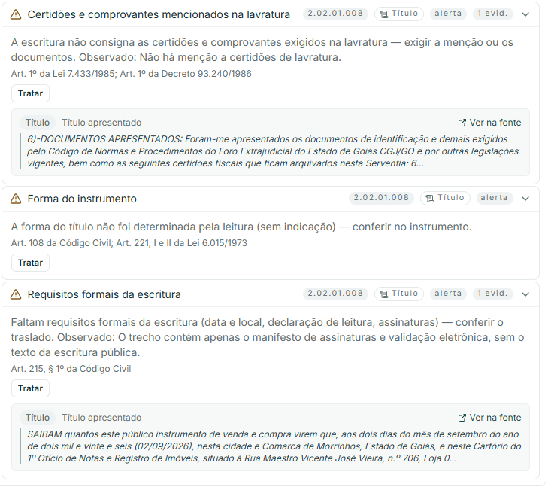
EV-18 | AC-020 | 185.989 | Alerta de regime de bens - evidência contém "regime da Comunhão de Bens (Universal)". | 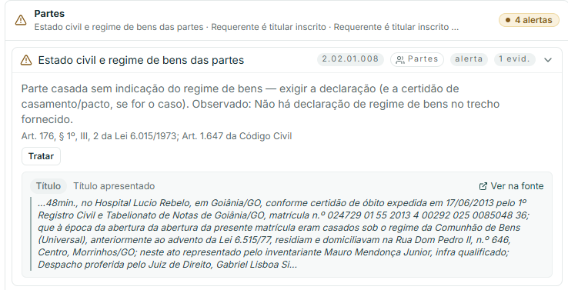
EV-19 | AC-021 | 185.989 | Encerramento da nota: "única remessa: o cumprimento parcial não suspende a contagem do prazo".
EV-20 | AC-022; AC-023 | 185.989 | Título recebido identificado como "Pacto Antenupcial · 3 pág. · OCR"; 5 atos "a confirmar". | 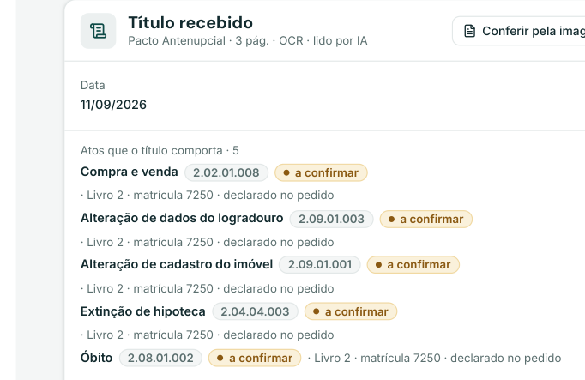
EV-21 | AC-023; AC-024 | 185.989 | Resumo do protocolo: documentos 3/10, partes não identificadas, pedido lançado com itens duplicados. | 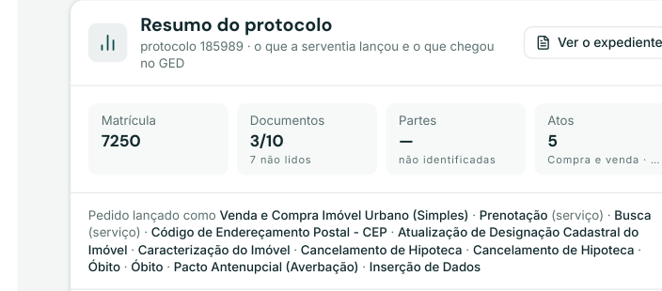
EV-22 | AC-022 | 185.989 | Expediente: texto lido do Pacto Antenupcial restrito à assinatura digital e ao manifesto. | 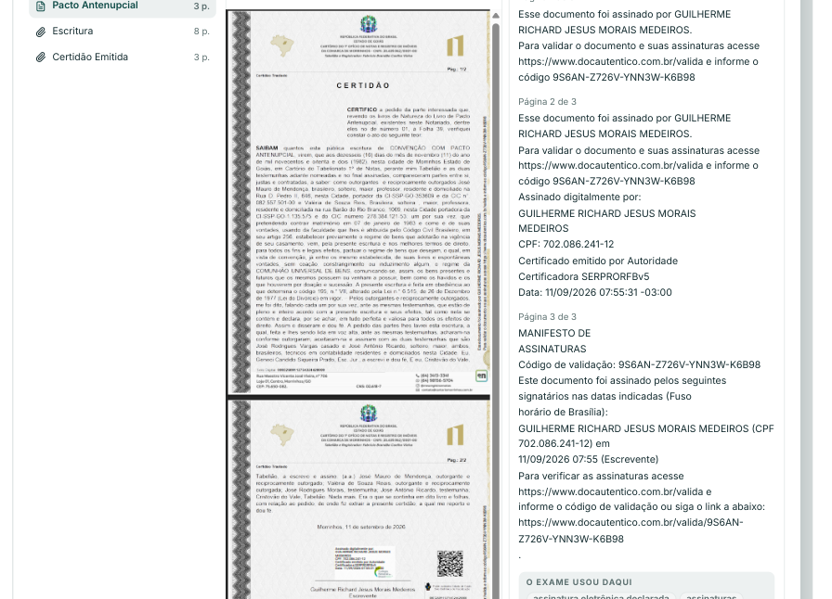
EV-23 | AC-025 | 185.989 | Estado do caso: A decidir 0 / Decisões 6 / Exame 17/41. | 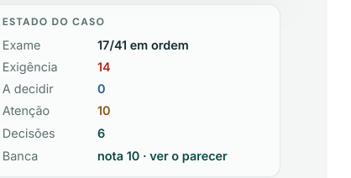
EV-24 | AC-025; AC-028 | 185.989 | Contadores: 14 exigência, 0 a decidir, 10 atenção, 17 em ordem.
EV-25 | AC-025; AC-026; AC-027 | 185.989 | Resultado "DEFINITIVA" e "Documento definitivo — pronto para o apresentante"; "Do exame 8". | 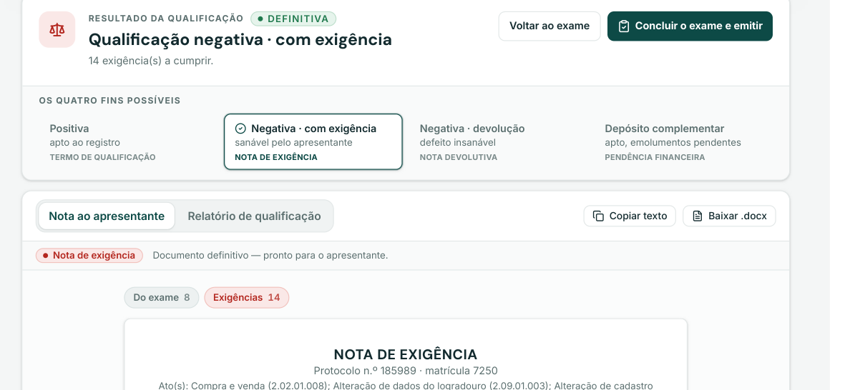
EV-26 | AC-024 | 185.989 | Exigência nº 13: "A leitura não encontrou ônus vigente no fólio — não há o que cancelar".
EV-27 | AC-030; AC-031; AC-037 | SEM PROTOCOLO | Pontos de atenção: "sequencia_nao_inicia_em_1", "nenhum proprietário apurado" e "abertura sem pessoas extraídas (Ab.1)". Origem: 1790776102511_image.png (enviado pela analista).
EV-28 | AC-042 | SEM PROTOCOLO | Cabeçalho: Matrícula 39953, lida em 30/09/2026, 2 atos, LNA 1.1. Origem: Analise_matrícula_39_953.pdf, p. 1.
EV-29 | AC-032; AC-033; AC-034; AC-035; AC-036; AC-043 | SEM PROTOCOLO | Indicador real: denominação sem lugar denominado, Código INCRA (SNCR) em branco, selos Reserva legal Mat.0 Av.3, alterado por Av.3. Origem: Analise_matrícula_39_953.pdf, p. 1.
EV-30 | AC-037; AC-043 | SEM PROTOCOLO | Proprietário atual: nenhum apurado. Ônus e ocorrências vigentes: nenhum vigente, fólio livre. Origem: Analise_matrícula_39_953.pdf, p. 1.
EV-31 | AC-038; AC-039; AC-040; AC-041 | SEM PROTOCOLO | Conferência com o sistema Tri7: titular só no cadastro, logradouro só na leitura, área 176.47 x 176,4743 com veredito Confere. Origem: Analise_matrícula_39_953.pdf, p. 1. | 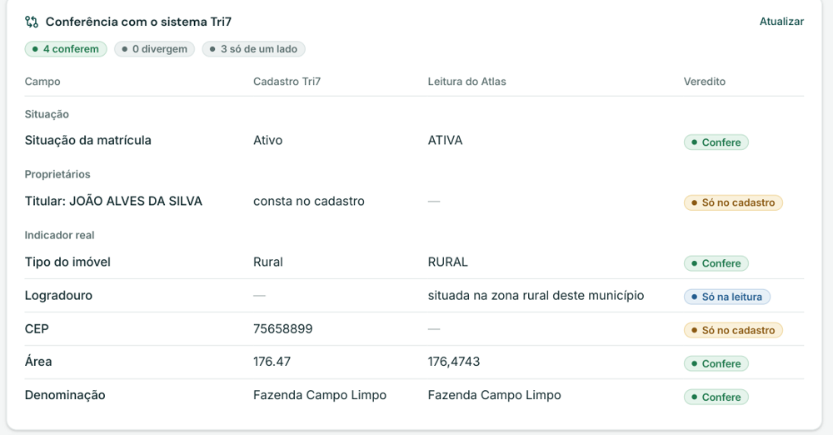
EV-32 | AC-031; AC-036; AC-042; AC-043 | SEM PROTOCOLO | Linha do tempo com apenas Mat.0 (lida a partir de trecho do perímetro) e Av.3 classificada como 2.09.01.001. Origem: Analise_matrícula_39_953.pdf, p. 2. | 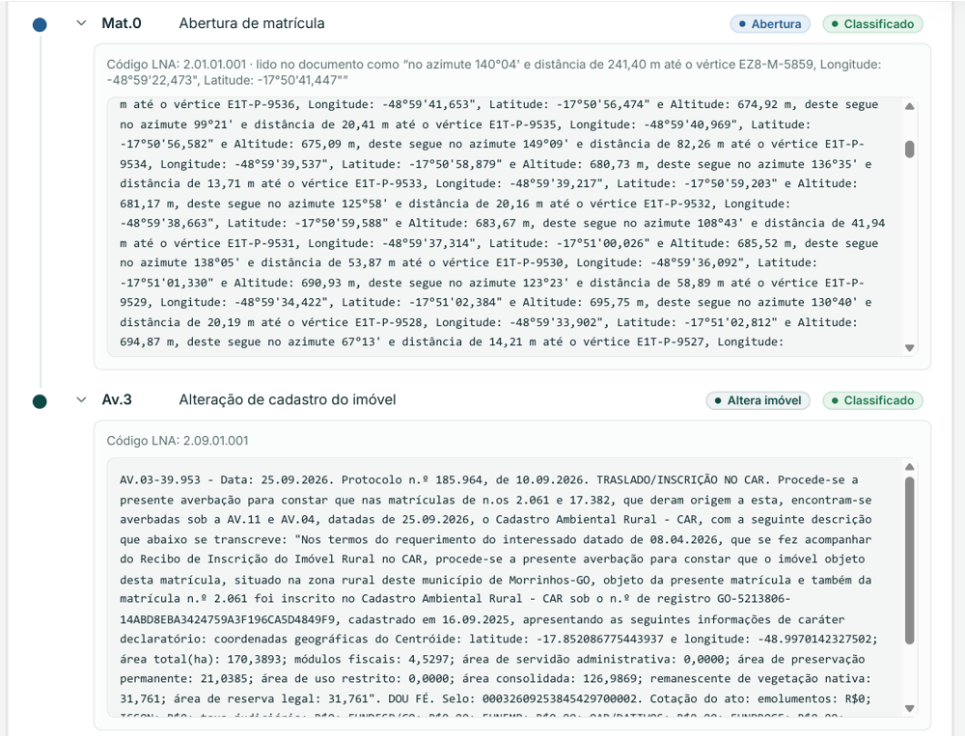
EV-33 | AC-031; AC-039; AC-040; AC-041; AC-044 | SEM PROTOCOLO | Cadastro Tri7 da matrícula 39.953: Dados da Área Rural, área com duas casas decimais, Reg. Anterior 2.061 e 17.382, Ônus conferido M-0, AV-1, AV-2, AV-3. Origem: 1790777192204_image.png (enviado pela analista). | 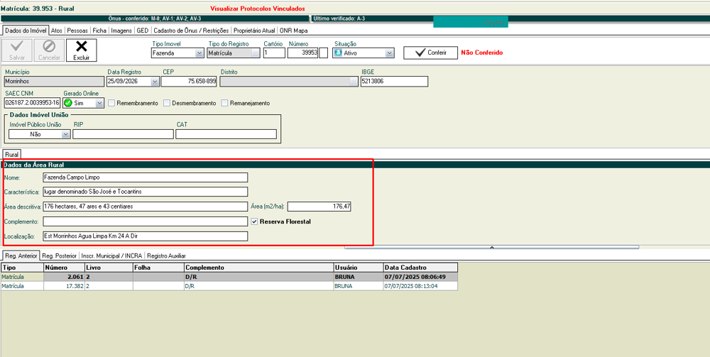
EV-34 | AC-032; AC-034; AC-041 | SEM PROTOCOLO | Trecho da abertura com denominação completa e benfeitorias. Origem: Texto da matrícula n.º 39.953 (fornecido pela analista).
EV-35 | AC-033; AC-039 | SEM PROTOCOLO | Trecho da abertura com certificação INCRA, CCIR, código do imóvel rural 936.120.021.091-9, área e módulos. Origem: Texto da matrícula n.º 39.953 (fornecido pela analista).
EV-36 | AC-037; AC-038; AC-044 | SEM PROTOCOLO | Trecho da abertura com qualificação do proprietário e da cônjuge e origem (matrículas 2.061 e 17.382). Origem: Texto da matrícula n.º 39.953 (fornecido pela analista).
EV-37 | AC-035; AC-042; AC-043 | SEM PROTOCOLO | Cabeçalhos da AV.01, AV.02 e AV.03 (separadores ponto e hífen, datas de protocolo divergentes) e trechos das restrições. Origem: Texto da matrícula n.º 39.953 (fornecido pela analista). | 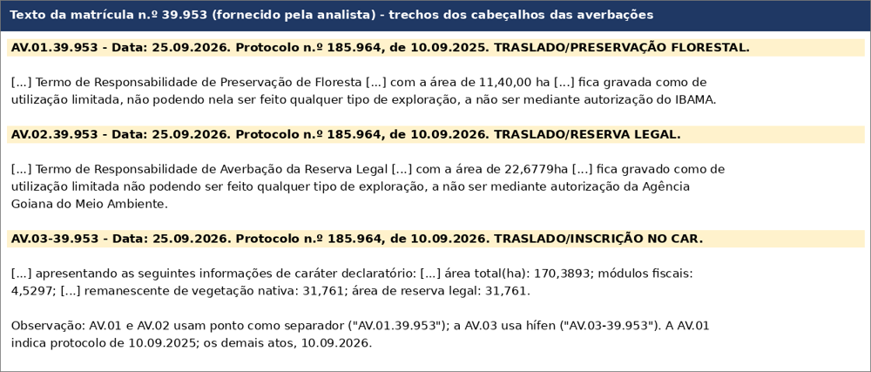
EV-38 | AC-046; AC-050 | SEM PROTOCOLO | Pendência "A leitura de os titulares atuais está incompleta", que afeta a titularidade. Origem: Registro_Auxiliar_-_30_09_2026_-_Raiane.docx, imagem 1.
EV-39 | AC-047 | SEM PROTOCOLO | Indicador real "como está após Ab.1" com endereço no Distrito Agroindustrial de Morrinhos - DAIMO. Origem: Registro_Auxiliar_-_30_09_2026_-_Raiane.docx, imagem 2.
EV-40 | AC-045; AC-049; AC-050 | SEM PROTOCOLO | Cabeçalho "Matrícula sem-numero-6af14c74 · Livro 2", 2 atos, e pontos de atenção (Av.1 não classificada, nenhum proprietário, abertura sem pessoas). Origem: Registro_Auxiliar_29_555.pdf, p. 1 (tela capturada em 01/10/2026 para validação do relatório).
EV-41 | AC-048; AC-049; AC-050 | SEM PROTOCOLO | Card "O que falta conferir" com três pendências: efeito da Av.1, titulares atuais e ônus e ocorrências. Origem: Registro_Auxiliar_29_555.pdf, p. 1 (tela capturada em 01/10/2026 para validação do relatório). | 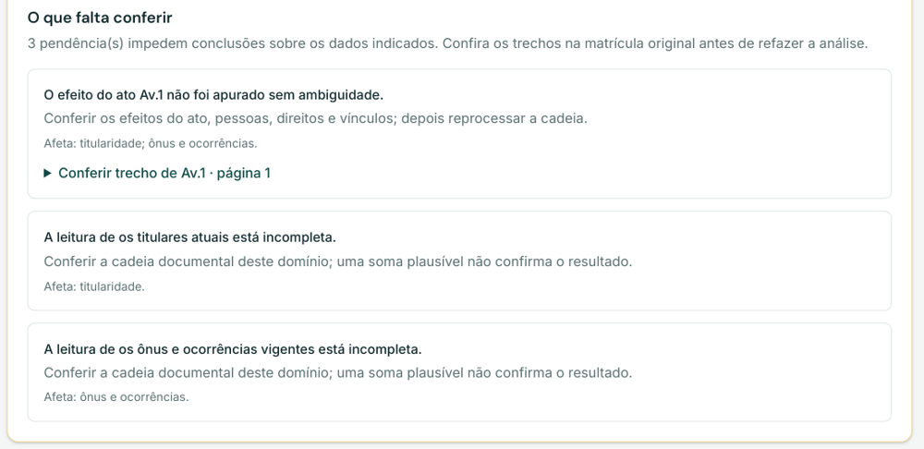
EV-42 | AC-046; AC-051 | SEM PROTOCOLO | Proprietário atual: nenhum apurado. Card de ônus, cujo texto "Nenhum vigente. Fólio livre." consta do PDF, mas fica encoberto pela barra superior na impressão. Origem: Registro_Auxiliar_29_555.pdf, p. 1 (tela capturada em 01/10/2026 para validação do relatório).
EV-43 | AC-045; AC-046; AC-048 | SEM PROTOCOLO | Mat.0 classificada como Abertura de matrícula (2.01.01.001), lida como "Registro Auxiliar 29555 CÉDULA DE PRODUTO RURAL", com emitentes/devedores, credora e forma do título. Origem: Registro_Auxiliar_29_555.pdf, p. 1 e 2 (tela capturada em 01/10/2026 para validação do relatório). | 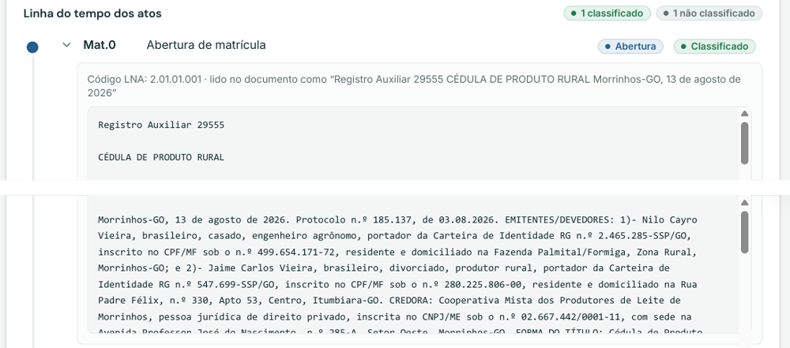
EV-44 | AC-049 | SEM PROTOCOLO | Av.1 "Aditivo" não classificada: inserção dos locais de formação da lavoura (matrículas 31.237 e 36.404). Origem: Registro_Auxiliar_29_555.pdf, p. 2 (tela capturada em 01/10/2026 para validação do relatório). | 